关系图
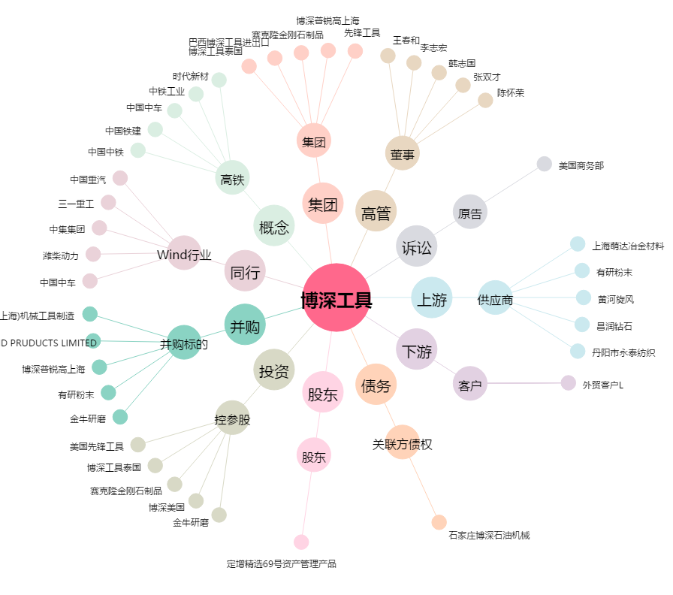
博深工具[002282.SZ] - 关系概览图

